MOTONIVELADORA
https://www.youtube.com/c/HebMerma |  |  |  |  |  |  |  | https://hebmerma.com/ | https://www.youtube.com/c/HebMerma |  | https://hebmerma.com/
RENDIMIENTO DE MAQUINARIAS PARA CONSTRUCCION DE CARRETERAS
 |  |  |  |  |  |  |  |  | Cálculo de Tiempo Total.

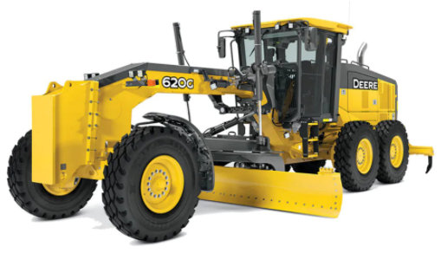
$$t=\frac{P∗D}{S∗E}+\frac{P∗D}{S1∗E}$$
 |  |  |  |  | MOTONIVELADORA
 |  |  |  |  |  |  | Tiempo Total.
 |  |  |  |  |  | http://hebmerma.com/

 |  |  |  |  |  |  | Rendimiento.
$$R=\frac{D∗a}{t}$$
 |  |  |  |  |  | https://www.youtube.com/c/HebMerma |  |  | Cálculo de Rendimiento.

 | donde:

 |  | P = Número de pasadas requerido.
 |  | D = Distancia recorrida en cada pasada.
 |  | S = Velocidad de la motoniveladora.

 |  | E = Factor de eficiencia de la motoniveladora.
 |  | a = Ancho de la calzada mas bermas.
 |  | t = Tiempo total.

 |  | Datos:

 |  | Modelo = | 120 G |  |  |  |  |  |  | 🌐 hebmerma.com

 |  | D = |  |  | km

 |  | a = |  |  | m

 |  | P =

 |  | E =

 |  |  |  | Tiempo Total.

 | Rendimiento.

https://hebmerma.com/ |  |  |  |  |  |  |  | https://www.youtube.com/c/HebMerma | https://hebmerma.com/ |  | https://www.youtube.com/c/HebMerma

